年度考績 (3)
員工年度總考績計算

員工編號 | 姓名 | 年度考績 | 等級與獎金

A5001 | 張清儀 | 87 | 優=4個月
A5002 | 李玫陵 | 76 | 乙=1.5個月
A5003 | 林飛隆 | 69 | 丁=無
A5004 | 吳佩清 | 85 | 優=4個月
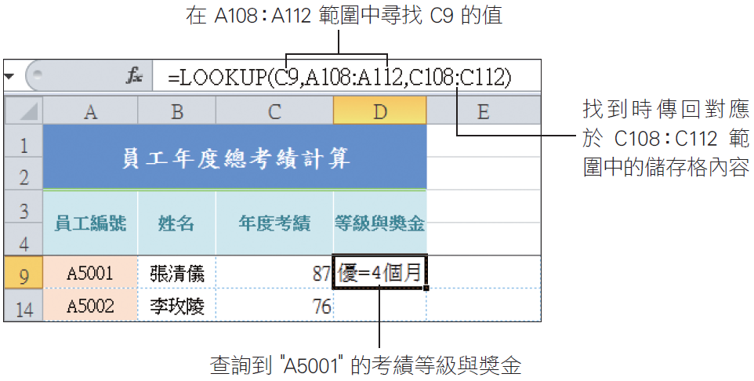
A5005 | 周雪華 | 93 | 優=4個月
A5006 | 陳佳怡 | 85 | 甲=3個月
A5007 | 楊海明 | 81 | 甲=3個月
A5008 | 林波特 | 77 | 乙=1.5個月
A5009 | 魏妙麗 | 84 | 甲=3個月
A5010 | 張榮恩 | 88 | 優=4個月
A5011 | 魏斯理 | 87 | 優=4個月
A5012 | 翁海格 | 80 | 乙=1.5個月
A5013 | 石內埔 | 78 | 乙=1.5個月
A5014 | 李路平 | 82 | 甲=3個月
A5015 | 高爾昇 | 87 | 優=4個月
A5016 | 金萊克 | 84 | 甲=3個月
A5017 | 周思潔 | 80 | 甲=3個月
A5018 | 候湘儀 | 86 | 優=4個月
A5019 | 張欣屏 | 79 | 乙=1.5個月
A5020 | 謝佳貞 | 81 | 甲=3個月

成績 |  | 等級與獎金
60 | ~69 | 丁=無
70 | ~74 | 丙=0.5個月
75 | ~79 | 乙=1.5個月
80 | ~84 | 甲=3個月
85 | ~100 | 優=4個月

